Instrucciones
Tipo | Nombre | Abreviación | Operación | Ejemplo | Opcode
Control | salto condicional en igualdad | SCI | if (R[reg1] == R[reg2]): PC = PC + dir | SCI R1, R2, salto donde: -R1 y R2 son los registros a comparar - salto es la etiqueta en el código a la que se quiere llegar. | 10
 | salto condicional en desigualdad mayor que | SCM | if (R[reg1] > R[reg2]): PC = PC + dir | SCM R1, R2, salto donde: -R1 y R2 son los registros a comparar - salto es la etiqueta en el código a la que se quiere llegar. | 11
 | salto incondicional | SI | PC = PC + dir | SI salto donde: - salto es la etiqueta a donde se quiere ir | 00
 | salto incondicional para función | SIF | RR = PC + 1 PC = dir | SIF salto donde: - salto es la etiqueta a donde se quiere ir - En RR se guarda la dirección de la siguiente instrucción de la que hizo el salto | 01
Memoria | guardar en memoria | GDR | Mem[R[reg2] + inm] = R[reg1] | GDR R1, 2 (R2) - en esta instrucción se guarda el valor del resgitro R1 en la dirección de memoria 2 + valor de R2 | 0
 | cargar de memoria | CRG | R[reg1] = Mem[R[reg2] + inm] | CRG R1, 2(R2) - en esta instrucción se carga en el R1 lo que está en la dirección de memoria 2 + valor de R2 | 1
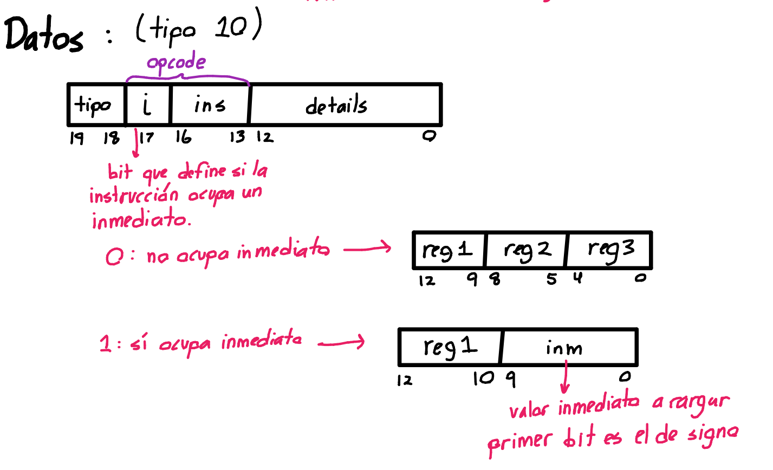
Datos | suma | SUM | R[reg1] = R[reg2] + R[reg3] | SUM R1, R2, R3 - en R1 se guardará el valor de la suma de R2 con R3 | 0000
 | resta | RES | R[reg1] = R[reg2] - R[reg3] | RES R1, R2, R3 - en R1 se guardará el valor de la resta de R2 con R3 | 0001
 | multiplicación | MUL | R[reg1] = R[reg2] * R[reg3] | MUL R1, R2, R3 - en R1 se guardará el valor de la multiplicación de R2 con R3 | 0010
 | división entera | DIV | R[reg1] = R[reg2] // R[reg3] | DIV R1, R2, R3 - en R1 se guardará el valor de la división entera de R2 con R3 | 0011
 | residuo | RSD | R[reg1] = R[reg2] % R[reg3] | RSD R1, R2, R3 - en R1 se guardará el valor de la residuo de R2 con R3 | 0100
 | suma con inmediato | SUMI | R[reg1] = R[reg1] + inm | SUMI R1, inm - en R1 se guardará el valor de la suma de R1 con el inm | 1000
 | resta con inmediato | RESI | R[reg1] = R[reg1] - inm | RESI R1, inm - en R1 re guardará el valor de la resta de R1 con el inm | 1001
 | multiplicación con inmediato | MULI | R[reg1] = R[reg1] * inm | MULI R1, inm - se guardará el valor de la mult de R1 con el inm | 1010
 | división entera con inmediato | DIVI | R[reg1] = R[reg1] // inm | DIVI R1, inm - s guardará el valor de la divi de R1 con el inm | 1011
 | residuo con inmediato | RSDI | R[reg1] = R[reg1] % inm | RSDI R1, inm - se guardará el valor del residuo de R1 con el inmediato | 1100

